Schedule
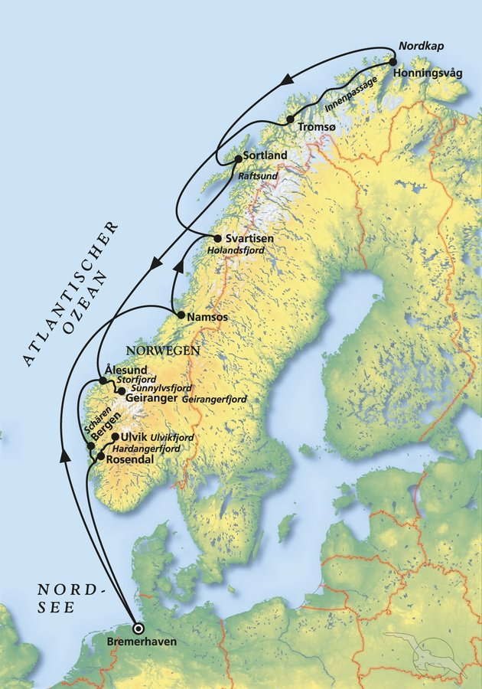
Der Zauber Norwegens zwischen Fjorden und Nordkap
AMR119 | 14 Tage | 10.09.2024 - 24.09.2024

D | Date | Day | A/B/C | STA | STD | Port | Port Code
0 | 10-Sep-24 | 2024-09-10 | B | 8:00:00 | 18:00:00 | Bremerhaven | DEBRV
1 | 11-Sep-24 | 2024-09-11 | C | - | - | at sea | -
2 | 12-Sep-24 | 2024-09-12 | C | - | - | at sea | -
3 | 13-Sep-24 | 2024-09-13 | B | 08:00 | 14:00 | Namsos | NOOSY
4 | 14-Sep-24 | 2024-09-14 | A | 08:00 | 14:00 | Svartisen | NOSVR
5 | 15-Sep-24 | 2024-09-15 | B | 09:00 | 18:00 | Tromsø | NOTOS
6 | 16-Sep-24 | 2024-09-16 | B | 09:00 | 18:00 | Honningsvåg | NOHVG
7 | 17-Sep-24 | 2024-09-17 | C | - | - | at sea | -
8 | 18-Sep-24 | 2024-09-18 | B | 08:00 | 18:00 | Sortland | NOSLX
9 | 19-Sep-24 | 2024-09-19 | C | - | - | at sea | -
10 | 20-Sep-24 | 2024-09-20 | B | 07:00 | 12:00 | Alesund | NOAES
10 | 20-Sep-24 | 2024-09-20 | A | 18:00 | 20:00 | Geiranger | NOGNR
11 | 21-Sep-24 | 2024-09-21 | B | 12:00 | 21:00 | Bergen | NOBGO
12 | 22-Sep-24 | 2024-09-22 | A | 07:00 | 13:00 | Ulvik | NOUVK
12 | 22-Sep-24 | 2024-09-22 | A | 18:00 | 23:00 | Rosendahl | NORSE
13 | 23-Sep-24 | 2024-09-23 | C | - | - | at sea | -
14 | 24-Sep-24 | 2024-09-24 | B | 09:00 | 18:00 | Bremerhaven | DEBRV

